Problemas
Problemas:
. O status de bomba liga/desligada e aquecedor ligado/desligado mudam voltam sozinhos para desligado após atuarem.
 | Para refletir o status real do thingspeak e não o de apenas ter clicado, foi implementado um código que lê o valor do field 3 e do field 4 e apresentam o status de ligado se 1 ou desligado se 0, porém acredito que o tempo de 5 segundos induza a leitura incorreta, porque o thingspeak gratis tem um ciclo de 15s. Talvez a solução seja a de validar o valor (igual feito com a temperatura e o nível) ou sincronizar a leitura com a escrita (ciclo de 15 segundos).

A tela dados possui um campo para definição da data incial e outro para final e ao clicar no botão constultar deveria buscar os dados no thingspeak e informar a temperatura média, máxima e mínima. |  | OK
. Não está funcionando!!!
 | Necessáro estudo sobre a comunicação com o thingspeak ou talvez criar um banco de dados local, junto com as páginas, com o histórico dos dados recebidos de nível e temperautra e realizar a consulta localmente.

Atenção!!!
O thingspeak grátis permite apenas uma intervenção a cada 15s, assim todo comando / informação deve ser enviado individualmente.
. Pensar em uma maneira de desabilitar a página neste intervalo de tempo e habilitar apenas após 15s.
ATENÇÃO!!! Avaliar como hospedar as páginas na nuvem (máquina pessoal como servidor ou serviço na nuvem)

Pendente:

. Thingspeak grátis possui apenas 8 canais:
 | 1 - Temperatura
 | 2 - Nível
 | 3 - Bomba
 | 4 - Aquecedor
 | 5 - Modo (automático / manual)
 | 6 - Setpoint temperatura
 | 7 - Tempo ligar bomba
 | 8 - Tempo desligar bomba

 | Implementar o modo de controle automático, onde com canal 5 em 1 o sistema deve funcionar assim:
 | Bomba
 | . Se a bomba desligada ligar automaticamente, caso esteja após desligada pelo sistema religar no tempo indicado em minutos. Considerar zero permanentemente ligada
 | . Após bomba ligar, contar o tempo informado e desligar bomba. Habilitado apenas com tempo ligar diferente de zero.
 | Aquecedor
 | . Implementar o código ON/OFF utilizando como referência o Projeto 9 (fl.79) ESP8266 NODEMCU Do pisca led à internet das coisas", 1º edição - João Alvarez Peixoto.

 | . Implementar no field 5 do modo manual/automático (0/1)
 | . Implementar no field 6 setpoint de temperatura
 | . Implementar no field 7 o tempo liga
 | . Implementar no field 8 o tempo desliga

TELAS
Sugestão de telas: |  |  |  |  |  |  | Telas criadas até agora:
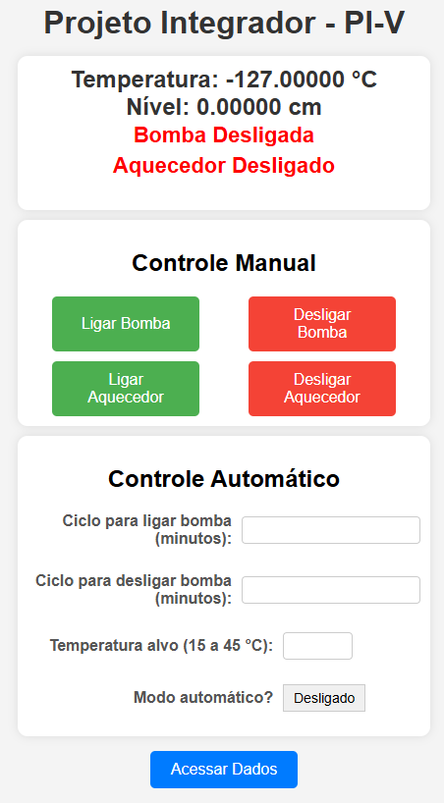
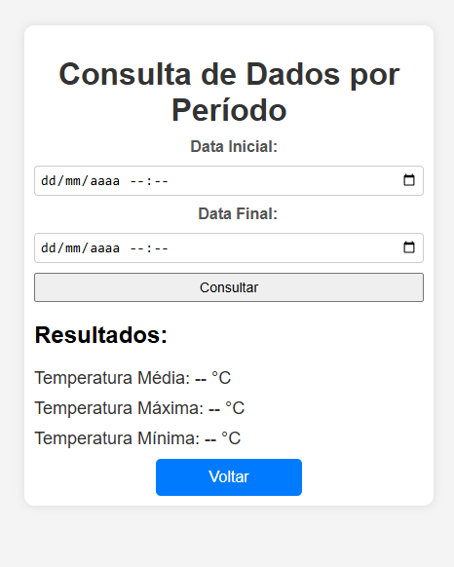

 | MODO MANUAL |  |  | MODO AUTOMÁTICO

 | LIGA BOMBA | DESLIGA BOMBA |  | Intervalo para ligar bomba: | 180 | minutos

 | LIGA AQUECEDOR | DESLIGA AQUECEDOR |  | Desligar bomba após: | 30 | minutos

 | A bomba está : | LIGADA |  | Temperatura alvo: | 20 | °C (+/-10%)
 | O aquecedor está: | LIGADO
 |  |  |  | A bomba está : | LIGADA
 | Temperatura: 28°C |  |  | O aquecedor está: | LIGADO
 |  |  |  | Temperatura atual: | 18°C

 | DADOS DO SISTEMA
 |  |  | PARÂMETRO: |  | MÉTRICA:
 | PARÂMETRO | MÉTRICA | . Tempo bomba ligada |  | . Dia

 |  |  | . Tempo aquecedor ligado |  | . Semana
 |  | de: até: | . Temperatura mínima |  | .Mês
 |  |  | . Temperatura máxima |  | . Ano
 | O sistena est[a | Manual / Automático | . Temperatura média |  | . Total
 | O aquecedor está: | LIGADO |  |  | . Período de tempo

 | Temperatura: 28°C

dados
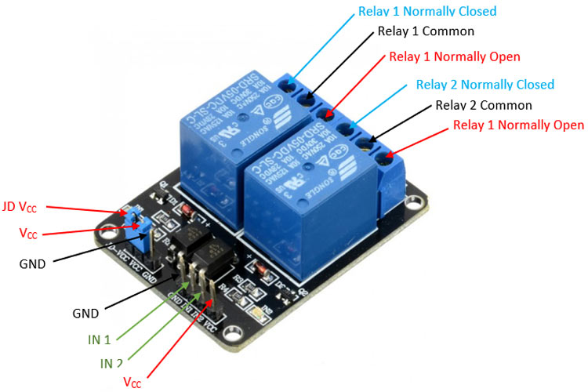
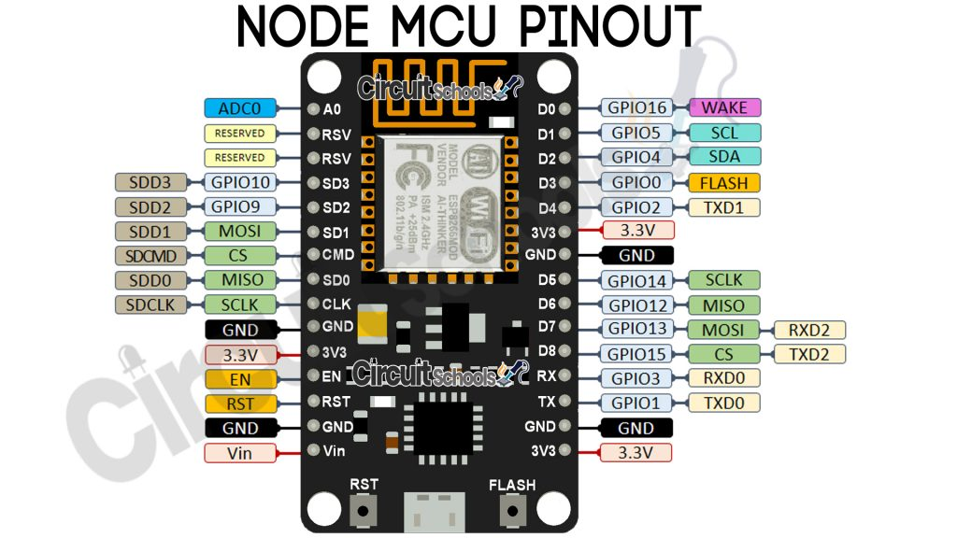
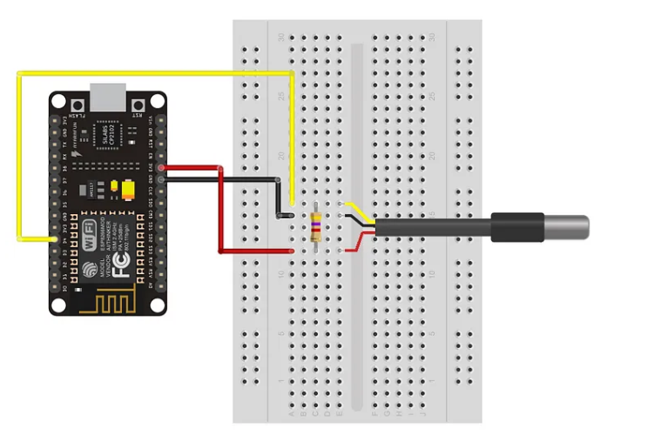
Faixa de frequência: 2.4 GHz
• Taxa de transmissão: 110 à 460 Mbps |  |  |  |  | Sensor DS18B20 | https://medium.com/@automacaoem5minutos/guia-r%C3%A1pido-16-utilizando-sensor-de-temperatura-ds18b20-com-esp8266-nodemcu-403c74a6238f
• Transmissão wireless nos padrões: IEEE 802.11b, IEEE 802.11g e IEEE 802.11n
• Alimentação por cabo Micro-USB: 4,0 a 9,0 V em tensão contínua
• Protocolo de comunicação: Serial UART
• Tensão lógica: 3,3 V
• Corrente consumida: mínimo de 70 mA (standby) e máximo de 220 mA
• Conversor A/D: 10 bits e Vin 0 1 V em tensão contínua
• GPIO (Portas lógicas utilizadas para controle e recepção de dados): 13 portas

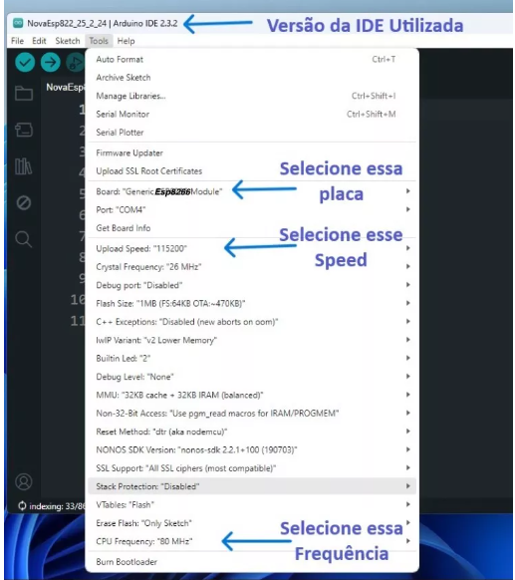

 |  |  |  |  | Sensor Hc-sr04 | https://portal.vidadesilicio.com.br/hc-sr04-sensor-ultrassonico/
 | PROBLEMAS |  |  |  |  | https://randomnerdtutorials.com/esp8266-nodemcu-hc-sr04-ultrasonic-arduino/
 | D5, D6 | NÃO RODA, dá WDT RESET |  |  |  | https://www.fvml.com.br/2022/09/sensor-ultrassonico-hc-sr04-esp8266-wemos-d1.html
 | D0, D1, D5 | NÃO ENERGIZA LED |  |  |  | https://forum.arduino.cc/t/hc-sr04-and-esp8266-power-problem/1189793
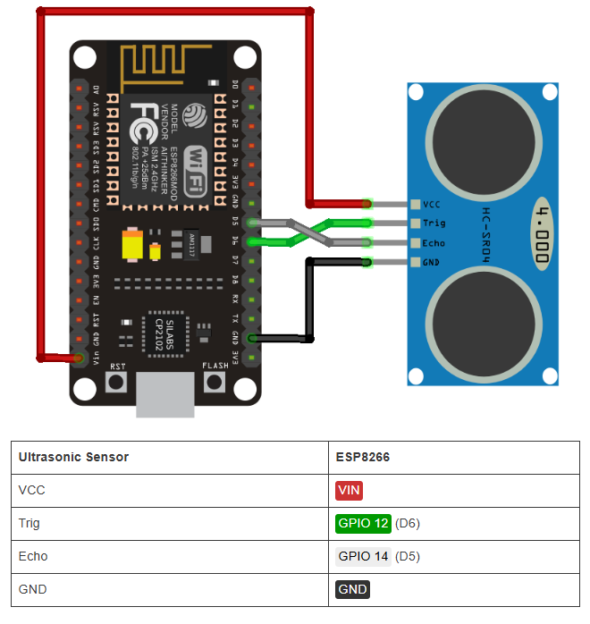
 | digitalWrite NÃO funcionou com os GPIOs 6, 7, 8, 11 e o ADC (A0)
 | digitalRead NÃO funcionou com os GPIOs 1, 3, 6, 7, 8, 11 e o ADC (A0)
 | analogWrite NÃO funcionou com os GPIOs 6, 7, 8, 11 e o ADC (A0) (Os GPIOs 4, 12, 14, 15 possuem PWM por hardware os demais por software)
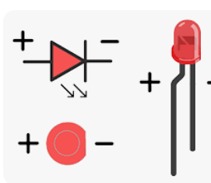
 | analogRead funcionou apenas com o ADC (A0)
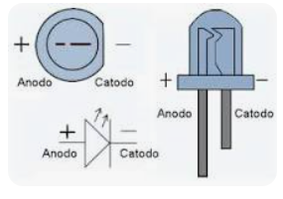
 | 6, 7, 8, 11 não funcionam para os quatro comandos acima
 | https://www.fernandok.com/2018/05/nodemcu-esp8266-detalhes-e-pinagem.html

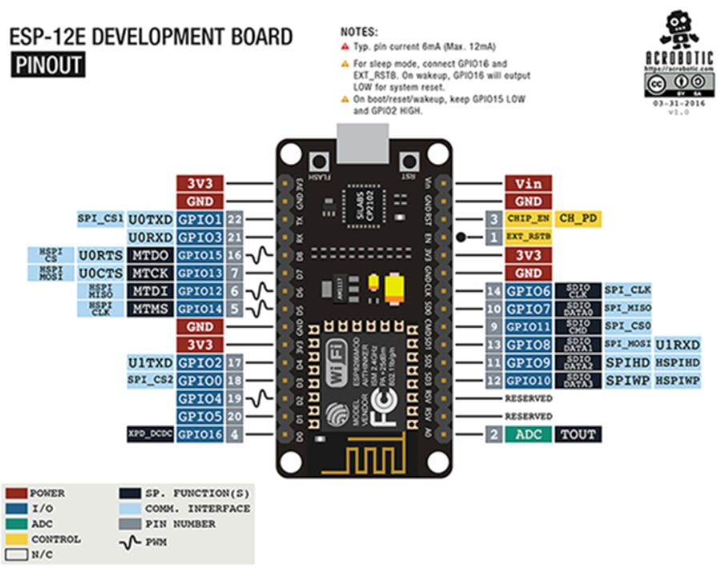

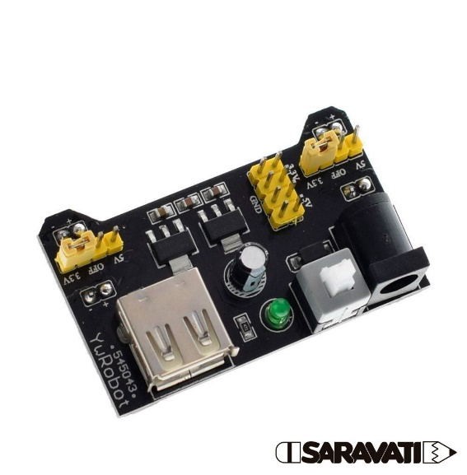
 | https://www.fernandok.com/2018/05/nodemcu-esp8266-detalhes-e-pinagem.html
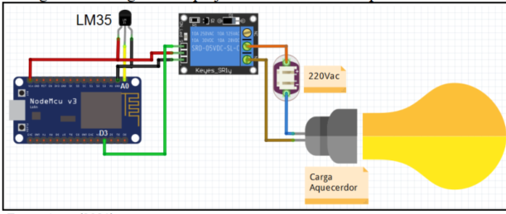
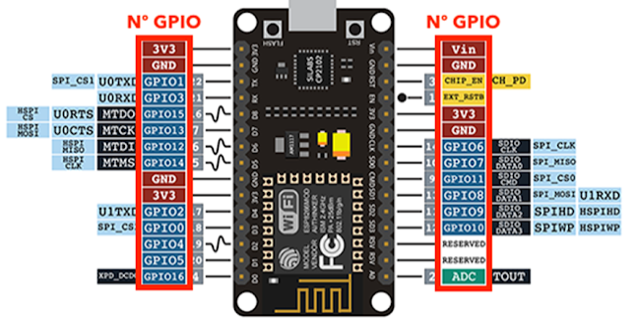
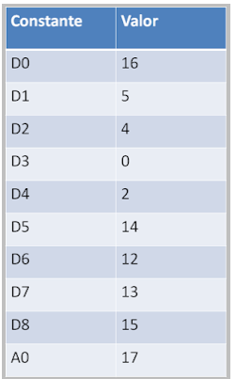

 |  |  |  | MB-102

 |  |  | https://components101.com/switches/5v-dual-channel-relay-module-pinout-features-applications-working-datasheet
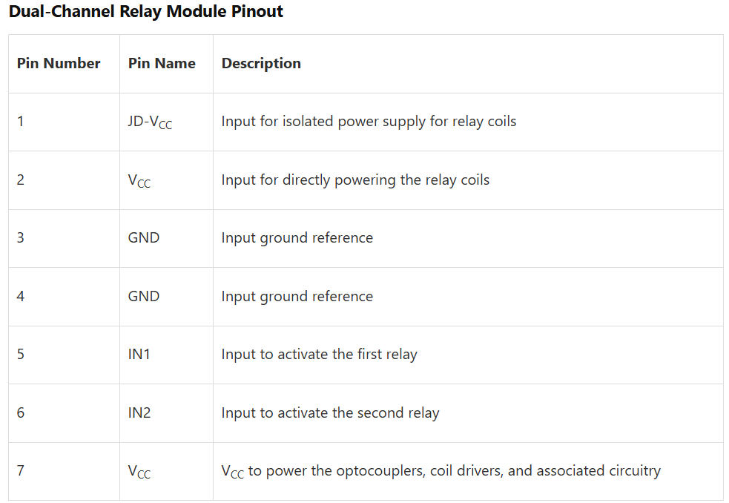
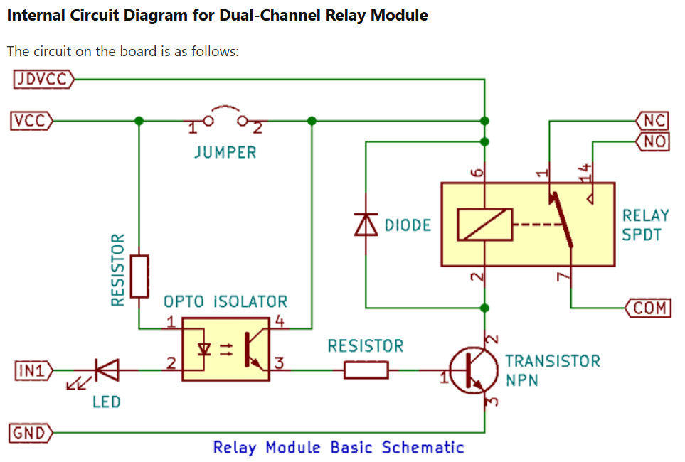

https://raydiy.de/en/power-supply-for-arduino-and-esp32-operate-microcontroller-with-pc-power-supply-led-power-supply-unit/
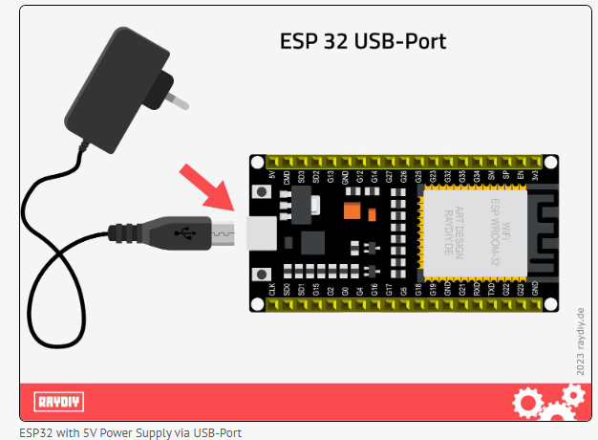

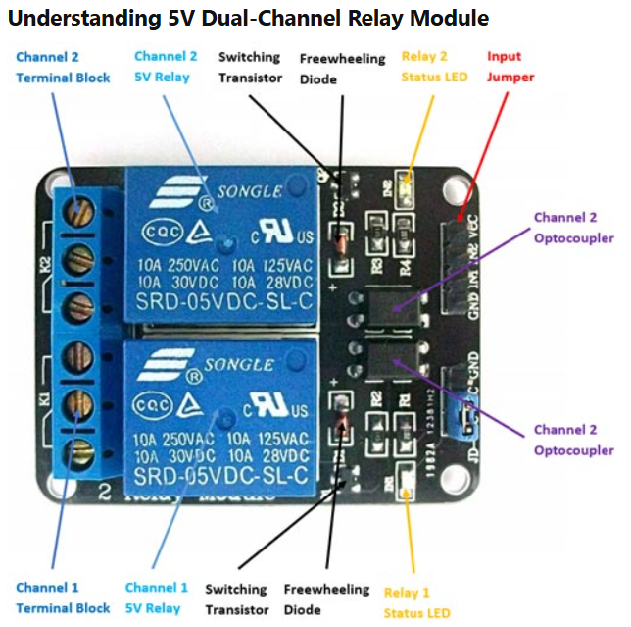
 | Serve para o ESP-8266

